LevelC_电能量市场出清电价
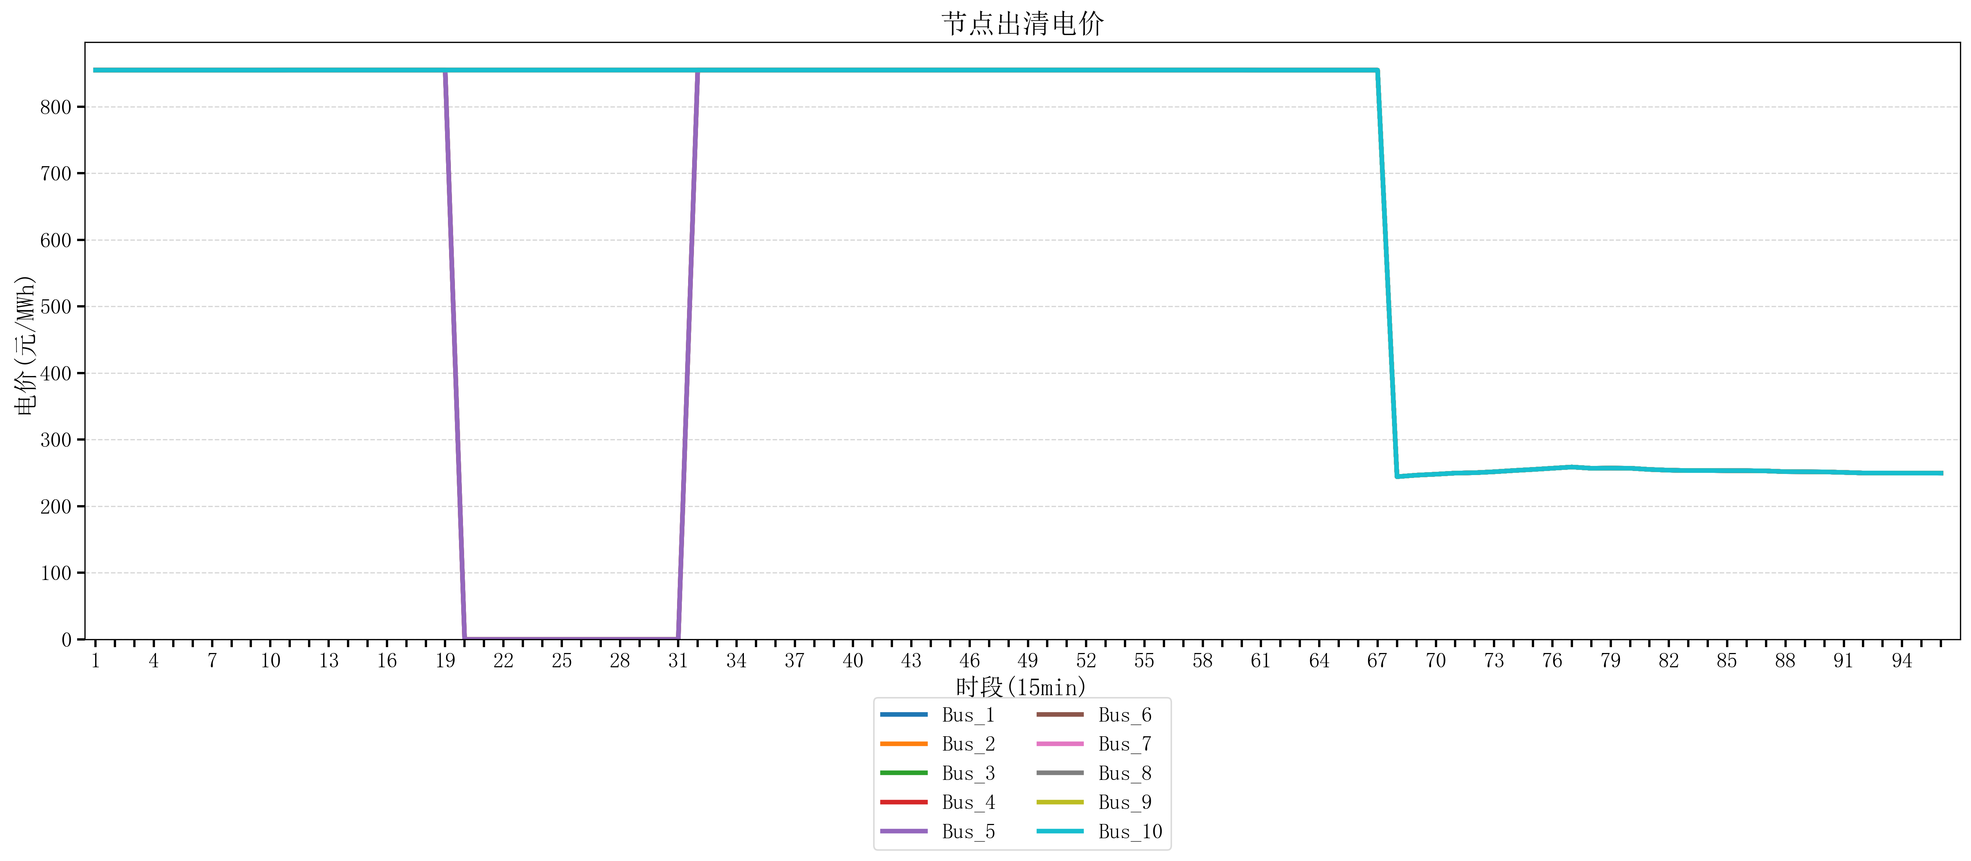
节点编号 | 电价类型 | 时段1 | 时段2 | 时段3 | 时段4 | 时段5 | 时段6 | 时段7 | 时段8 | 时段9 | 时段10 | 时段11 | 时段12 | 时段13 | 时段14 | 时段15 | 时段16 | 时段17 | 时段18 | 时段19 | 时段20 | 时段21
id | price_type | t1 | t2 | t3 | t4 | t5 | t6 | t7 | t8 | t9 | t10 | t11 | t12 | t13 | t14 | t15 | t16 | t17 | t18 | t19 | t20 | t21
str | str | float64 | float64 | float64 | float64 | float64 | float64 | float64 | float64 | float64 | float64 | float64 | float64 | float64 | float64 | float64 | float64 | float64 | float64 | float64 | float64 | float64
Bus_1 | 电能量电价 | 854.88856 | 854.88856 | 854.88856 | 854.88856 | 854.88856 | 854.88856 | 854.88856 | 854.88856 | 854.88856 | 854.88856 | 854.96423368 | 854.96423368 | 854.96423368 | 854.96423368 | 854.96423368 | 854.96423368 | 854.96423368 | 854.96423368 | 854.96423368 | 854.96423368 | 854.96423368
Bus_2 | 电能量电价 | 854.88856 | 854.88856 | 854.88856 | 854.88856 | 854.88856 | 854.88856 | 854.88856 | 854.88856 | 854.88856 | 854.88856 | 854.96423368 | 854.96423368 | 854.96423368 | 854.96423368 | 854.96423368 | 854.96423368 | 854.96423368 | 854.96423368 | 854.96423368 | 854.96423368 | 854.96423368
Bus_3 | 电能量电价 | 854.88856 | 854.88856 | 854.88856 | 854.88856 | 854.88856 | 854.88856 | 854.88856 | 854.88856 | 854.88856 | 854.88856 | 854.96423368 | 854.96423368 | 854.96423368 | 854.96423368 | 854.96423368 | 854.96423368 | 854.96423368 | 854.96423368 | 854.96423368 | 854.96423368 | 854.96423368
Bus_4 | 电能量电价 | 854.88856 | 854.88856 | 854.88856 | 854.88856 | 854.88856 | 854.88856 | 854.88856 | 854.88856 | 854.88856 | 854.88856 | 854.96423368 | 854.96423368 | 854.96423368 | 854.96423368 | 854.96423368 | 854.96423368 | 854.96423368 | 854.96423368 | 854.96423368 | 854.96423368 | 854.96423368
Bus_5 | 电能量电价 | 854.88856 | 854.88856 | 854.88856 | 854.88856 | 854.88856 | 854.88856 | 854.88856 | 854.88856 | 854.88856 | 854.88856 | 854.96423368 | 854.96423368 | 854.96423368 | 854.96423368 | 854.96423368 | 854.96423368 | 854.96423368 | 854.96423368 | 854.96423368 | 854.96423368 | 854.96423368
Bus_6 | 电能量电价 | 854.88856 | 854.88856 | 854.88856 | 854.88856 | 854.88856 | 854.88856 | 854.88856 | 854.88856 | 854.88856 | 854.88856 | 854.96423368 | 854.96423368 | 854.96423368 | 854.96423368 | 854.96423368 | 854.96423368 | 854.96423368 | 854.96423368 | 854.96423368 | 854.96423368 | 854.96423368
Bus_7 | 电能量电价 | 854.88856 | 854.88856 | 854.88856 | 854.88856 | 854.88856 | 854.88856 | 854.88856 | 854.88856 | 854.88856 | 854.88856 | 854.96423368 | 854.96423368 | 854.96423368 | 854.96423368 | 854.96423368 | 854.96423368 | 854.96423368 | 854.96423368 | 854.96423368 | 854.96423368 | 854.96423368
Bus_8 | 电能量电价 | 854.88856 | 854.88856 | 854.88856 | 854.88856 | 854.88856 | 854.88856 | 854.88856 | 854.88856 | 854.88856 | 854.88856 | 854.96423368 | 854.96423368 | 854.96423368 | 854.96423368 | 854.96423368 | 854.96423368 | 854.96423368 | 854.96423368 | 854.96423368 | 854.96423368 | 854.96423368
Bus_9 | 电能量电价 | 854.88856 | 854.88856 | 854.88856 | 854.88856 | 854.88856 | 854.88856 | 854.88856 | 854.88856 | 854.88856 | 854.88856 | 854.96423368 | 854.96423368 | 854.96423368 | 854.96423368 | 854.96423368 | 854.96423368 | 854.96423368 | 854.96423368 | 854.96423368 | 854.96423368 | 854.96423368
Bus_10 | 电能量电价 | 854.88856 | 854.88856 | 854.88856 | 854.88856 | 854.88856 | 854.88856 | 854.88856 | 854.88856 | 854.88856 | 854.88856 | 854.96423368 | 854.96423368 | 854.96423368 | 854.96423368 | 854.96423368 | 854.96423368 | 854.96423368 | 854.96423368 | 854.96423368 | 854.96423368 | 854.96423368
Bus_11 | 电能量电价 | 854.88856 | 854.88856 | 854.88856 | 854.88856 | 854.88856 | 854.88856 | 854.88856 | 854.88856 | 854.88856 | 854.88856 | 854.96423368 | 854.96423368 | 854.96423368 | 854.96423368 | 854.96423368 | 854.96423368 | 854.96423368 | 854.96423368 | 854.96423368 | 854.96423368 | 854.96423368
Bus_12 | 电能量电价 | 854.88856 | 854.88856 | 854.88856 | 854.88856 | 854.88856 | 854.88856 | 854.88856 | 854.88856 | 854.88856 | 854.88856 | 854.96423368 | 854.96423368 | 854.96423368 | 854.96423368 | 854.96423368 | 854.96423368 | 854.96423368 | 854.96423368 | 854.96423368 | 854.96423368 | 854.96423368
Bus_13 | 电能量电价 | 854.88856 | 854.88856 | 854.88856 | 854.88856 | 854.88856 | 854.88856 | 854.88856 | 854.88856 | 854.88856 | 854.88856 | 854.96423368 | 854.96423368 | 854.96423368 | 854.96423368 | 854.96423368 | 854.96423368 | 854.96423368 | 854.96423368 | 854.96423368 | 854.96423368 | 854.96423368
Bus_14 | 电能量电价 | 854.88856 | 854.88856 | 854.88856 | 854.88856 | 854.88856 | 854.88856 | 854.88856 | 854.88856 | 854.88856 | 854.88856 | 854.96423368 | 854.96423368 | 854.96423368 | 854.96423368 | 854.96423368 | 854.96423368 | 854.96423368 | 854.96423368 | 854.96423368 | 854.96423368 | 854.96423368
Bus_15 | 电能量电价 | 854.88856 | 854.88856 | 854.88856 | 854.88856 | 854.88856 | 854.88856 | 854.88856 | 854.88856 | 854.88856 | 854.88856 | 854.96423368 | 854.96423368 | 854.96423368 | 854.96423368 | 854.96423368 | 854.96423368 | 854.96423368 | 854.96423368 | 854.96423368 | 854.96423368 | 854.96423368
Bus_16 | 电能量电价 | 854.88856 | 854.88856 | 854.88856 | 854.88856 | 854.88856 | 854.88856 | 854.88856 | 854.88856 | 854.88856 | 854.88856 | 854.96423368 | 854.96423368 | 854.96423368 | 854.96423368 | 854.96423368 | 854.96423368 | 854.96423368 | 854.96423368 | 854.96423368 | 854.96423368 | 854.96423368
Bus_17 | 电能量电价 | 854.88856 | 854.88856 | 854.88856 | 854.88856 | 854.88856 | 854.88856 | 854.88856 | 854.88856 | 854.88856 | 854.88856 | 854.96423368 | 854.96423368 | 854.96423368 | 854.96423368 | 854.96423368 | 854.96423368 | 854.96423368 | 854.96423368 | 854.96423368 | 854.96423368 | 854.96423368
Bus_18 | 电能量电价 | 854.88856 | 854.88856 | 854.88856 | 854.88856 | 854.88856 | 854.88856 | 854.88856 | 854.88856 | 854.88856 | 854.88856 | 854.96423368 | 854.96423368 | 854.96423368 | 854.96423368 | 854.96423368 | 854.96423368 | 854.96423368 | 854.96423368 | 854.96423368 | 854.96423368 | 854.96423368
Bus_19 | 电能量电价 | 854.88856 | 854.88856 | 854.88856 | 854.88856 | 854.88856 | 854.88856 | 854.88856 | 854.88856 | 854.88856 | 854.88856 | 854.96423368 | 854.96423368 | 854.96423368 | 854.96423368 | 854.96423368 | 854.96423368 | 854.96423368 | 854.96423368 | 854.96423368 | 854.96423368 | 854.96423368
Bus_20 | 电能量电价 | 854.88856 | 854.88856 | 854.88856 | 854.88856 | 854.88856 | 854.88856 | 854.88856 | 854.88856 | 854.88856 | 854.88856 | 854.96423368 | 854.96423368 | 854.96423368 | 854.96423368 | 854.96423368 | 854.96423368 | 854.96423368 | 854.96423368 | 854.96423368 | 854.96423368 | 854.96423368
Bus_21 | 电能量电价 | 854.88856 | 854.88856 | 854.88856 | 854.88856 | 854.88856 | 854.88856 | 854.88856 | 854.88856 | 854.88856 | 854.88856 | 854.96423368 | 854.96423368 | 854.96423368 | 854.96423368 | 854.96423368 | 854.96423368 | 854.96423368 | 854.96423368 | 854.96423368 | 854.96423368 | 854.96423368
Bus_22 | 电能量电价 | 854.88856 | 854.88856 | 854.88856 | 854.88856 | 854.88856 | 854.88856 | 854.88856 | 854.88856 | 854.88856 | 854.88856 | 854.96423368 | 854.96423368 | 854.96423368 | 854.96423368 | 854.96423368 | 854.96423368 | 854.96423368 | 854.96423368 | 854.96423368 | 854.96423368 | 854.96423368
Bus_23 | 电能量电价 | 854.88856 | 854.88856 | 854.88856 | 854.88856 | 854.88856 | 854.88856 | 854.88856 | 854.88856 | 854.88856 | 854.88856 | 854.96423368 | 854.96423368 | 854.96423368 | 854.96423368 | 854.96423368 | 854.96423368 | 854.96423368 | 854.96423368 | 854.96423368 | 854.96423368 | 854.96423368
Bus_24 | 电能量电价 | 854.88856 | 854.88856 | 854.88856 | 854.88856 | 854.88856 | 854.88856 | 854.88856 | 854.88856 | 854.88856 | 854.88856 | 854.96423368 | 854.96423368 | 854.96423368 | 854.96423368 | 854.96423368 | 854.96423368 | 854.96423368 | 854.96423368 | 854.96423368 | 854.96423368 | 854.96423368
Bus_25 | 电能量电价 | 854.88856 | 854.88856 | 854.88856 | 854.88856 | 854.88856 | 854.88856 | 854.88856 | 854.88856 | 854.88856 | 854.88856 | 854.96423368 | 854.96423368 | 854.96423368 | 854.96423368 | 854.96423368 | 854.96423368 | 854.96423368 | 854.96423368 | 854.96423368 | 854.96423368 | 854.96423368
Bus_26 | 电能量电价 | 854.88856 | 854.88856 | 854.88856 | 854.88856 | 854.88856 | 854.88856 | 854.88856 | 854.88856 | 854.88856 | 854.88856 | 854.96423368 | 854.96423368 | 854.96423368 | 854.96423368 | 854.96423368 | 854.96423368 | 854.96423368 | 854.96423368 | 854.96423368 | 854.96423368 | 854.96423368
Bus_27 | 电能量电价 | 854.88856 | 854.88856 | 854.88856 | 854.88856 | 854.88856 | 854.88856 | 854.88856 | 854.88856 | 854.88856 | 854.88856 | 854.96423368 | 854.96423368 | 854.96423368 | 854.96423368 | 854.96423368 | 854.96423368 | 854.96423368 | 854.96423368 | 854.96423368 | 854.96423368 | 854.96423368
Bus_28 | 电能量电价 | 854.88856 | 854.88856 | 854.88856 | 854.88856 | 854.88856 | 854.88856 | 854.88856 | 854.88856 | 854.88856 | 854.88856 | 854.96423368 | 854.96423368 | 854.96423368 | 854.96423368 | 854.96423368 | 854.96423368 | 854.96423368 | 854.96423368 | 854.96423368 | 854.96423368 | 854.96423368
Bus_29 | 电能量电价 | 854.88856 | 854.88856 | 854.88856 | 854.88856 | 854.88856 | 854.88856 | 854.88856 | 854.88856 | 854.88856 | 854.88856 | 854.96423368 | 854.96423368 | 854.96423368 | 854.96423368 | 854.96423368 | 854.96423368 | 854.96423368 | 854.96423368 | 854.96423368 | 854.96423368 | 854.96423368
Bus_30 | 电能量电价 | 854.88856 | 854.88856 | 854.88856 | 854.88856 | 854.88856 | 854.88856 | 854.88856 | 854.88856 | 854.88856 | 854.88856 | 854.96423368 | 854.96423368 | 854.96423368 | 854.96423368 | 854.96423368 | 854.96423368 | 854.96423368 | 854.96423368 | 854.96423368 | 854.96423368 | 854.96423368
Bus_31 | 电能量电价 | 854.88856 | 854.88856 | 854.88856 | 854.88856 | 854.88856 | 854.88856 | 854.88856 | 854.88856 | 854.88856 | 854.88856 | 854.96423368 | 854.96423368 | 854.96423368 | 854.96423368 | 854.96423368 | 854.96423368 | 854.96423368 | 854.96423368 | 854.96423368 | 854.96423368 | 854.96423368
Bus_32 | 电能量电价 | 854.88856 | 854.88856 | 854.88856 | 854.88856 | 854.88856 | 854.88856 | 854.88856 | 854.88856 | 854.88856 | 854.88856 | 854.96423368 | 854.96423368 | 854.96423368 | 854.96423368 | 854.96423368 | 854.96423368 | 854.96423368 | 854.96423368 | 854.96423368 | 854.96423368 | 854.96423368
Bus_33 | 电能量电价 | 854.88856 | 854.88856 | 854.88856 | 854.88856 | 854.88856 | 854.88856 | 854.88856 | 854.88856 | 854.88856 | 854.88856 | 854.96423368 | 854.96423368 | 854.96423368 | 854.96423368 | 854.96423368 | 854.96423368 | 854.96423368 | 854.96423368 | 854.96423368 | 854.96423368 | 854.96423368
Bus_34 | 电能量电价 | 854.88856 | 854.88856 | 854.88856 | 854.88856 | 854.88856 | 854.88856 | 854.88856 | 854.88856 | 854.88856 | 854.88856 | 854.96423368 | 854.96423368 | 854.96423368 | 854.96423368 | 854.96423368 | 854.96423368 | 854.96423368 | 854.96423368 | 854.96423368 | 854.96423368 | 854.96423368
Bus_35 | 电能量电价 | 854.88856 | 854.88856 | 854.88856 | 854.88856 | 854.88856 | 854.88856 | 854.88856 | 854.88856 | 854.88856 | 854.88856 | 854.96423368 | 854.96423368 | 854.96423368 | 854.96423368 | 854.96423368 | 854.96423368 | 854.96423368 | 854.96423368 | 854.96423368 | 854.96423368 | 854.96423368
Bus_36 | 电能量电价 | 854.88856 | 854.88856 | 854.88856 | 854.88856 | 854.88856 | 854.88856 | 854.88856 | 854.88856 | 854.88856 | 854.88856 | 854.96423368 | 854.96423368 | 854.96423368 | 854.96423368 | 854.96423368 | 854.96423368 | 854.96423368 | 854.96423368 | 854.96423368 | 854.96423368 | 854.96423368
Bus_37 | 电能量电价 | 854.88856 | 854.88856 | 854.88856 | 854.88856 | 854.88856 | 854.88856 | 854.88856 | 854.88856 | 854.88856 | 854.88856 | 854.96423368 | 854.96423368 | 854.96423368 | 854.96423368 | 854.96423368 | 854.96423368 | 854.96423368 | 854.96423368 | 854.96423368 | 854.96423368 | 854.96423368
Bus_38 | 电能量电价 | 854.88856 | 854.88856 | 854.88856 | 854.88856 | 854.88856 | 854.88856 | 854.88856 | 854.88856 | 854.88856 | 854.88856 | 854.96423368 | 854.96423368 | 854.96423368 | 854.96423368 | 854.96423368 | 854.96423368 | 854.96423368 | 854.96423368 | 854.96423368 | 854.96423368 | 854.96423368
Bus_39 | 电能量电价 | 854.88856 | 854.88856 | 854.88856 | 854.88856 | 854.88856 | 854.88856 | 854.88856 | 854.88856 | 854.88856 | 854.88856 | 854.96423368 | 854.96423368 | 854.96423368 | 854.96423368 | 854.96423368 | 854.96423368 | 854.96423368 | 854.96423368 | 854.96423368 | 854.96423368 | 854.96423368
Bus_40 | 电能量电价 | 854.88856 | 854.88856 | 854.88856 | 854.88856 | 854.88856 | 854.88856 | 854.88856 | 854.88856 | 854.88856 | 854.88856 | 854.96423368 | 854.96423368 | 854.96423368 | 854.96423368 | 854.96423368 | 854.96423368 | 854.96423368 | 854.96423368 | 854.96423368 | 854.96423368 | 854.96423368
Bus_41 | 电能量电价 | 854.88856 | 854.88856 | 854.88856 | 854.88856 | 854.88856 | 854.88856 | 854.88856 | 854.88856 | 854.88856 | 854.88856 | 854.96423368 | 854.96423368 | 854.96423368 | 854.96423368 | 854.96423368 | 854.96423368 | 854.96423368 | 854.96423368 | 854.96423368 | 854.96423368 | 854.96423368
Bus_42 | 电能量电价 | 854.88856 | 854.88856 | 854.88856 | 854.88856 | 854.88856 | 854.88856 | 854.88856 | 854.88856 | 854.88856 | 854.88856 | 854.96423368 | 854.96423368 | 854.96423368 | 854.96423368 | 854.96423368 | 854.96423368 | 854.96423368 | 854.96423368 | 854.96423368 | 854.96423368 | 854.96423368
Bus_43 | 电能量电价 | 854.88856 | 854.88856 | 854.88856 | 854.88856 | 854.88856 | 854.88856 | 854.88856 | 854.88856 | 854.88856 | 854.88856 | 854.96423368 | 854.96423368 | 854.96423368 | 854.96423368 | 854.96423368 | 854.96423368 | 854.96423368 | 854.96423368 | 854.96423368 | 854.96423368 | 854.96423368
Bus_44 | 电能量电价 | 854.88856 | 854.88856 | 854.88856 | 854.88856 | 854.88856 | 854.88856 | 854.88856 | 854.88856 | 854.88856 | 854.88856 | 854.96423368 | 854.96423368 | 854.96423368 | 854.96423368 | 854.96423368 | 854.96423368 | 854.96423368 | 854.96423368 | 854.96423368 | 854.96423368 | 854.96423368
Bus_1 | 阻塞电价 | 0 | 0 | 0 | 0 | 0 | 0 | 0 | 0 | 0 | 0 | 0 | 0 | 0 | 0 | 0 | 0 | 0 | 0 | 0 | -4.2054192067E-13 | -4.2054192067E-13
Bus_2 | 阻塞电价 | 0 | 0 | 0 | 0 | 0 | 0 | 0 | 0 | 0 | 0 | 0 | 0 | 0 | 0 | 0 | 0 | 0 | 0 | 0 | -4.2054192067E-13 | -4.2054192067E-13
...

LevelC_电力电量平衡表单
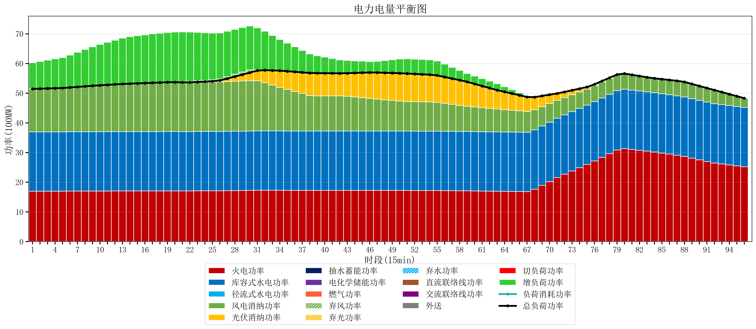
元件名称 | 时段1 | 时段2 | 时段3 | 时段4 | 时段5 | 时段6 | 时段7 | 时段8 | 时段9 | 时段10 | 时段11 | 时段12 | 时段13 | 时段14 | 时段15 | 时段16 | 时段17
name | t1 | t2 | t3 | t4 | t5 | t6 | t7 | t8 | t9 | t10 | t11 | t12 | t13 | t14 | t15 | t16 | t17
str | float64 | float64 | float64 | float64 | float64 | float64 | float64 | float64 | float64 | float64 | float64 | float64 | float64 | float64 | float64 | float64 | float64
火电功率 | 16.972105263 | 16.975927978 | 16.979750693 | 16.983573407 | 16.987396122 | 16.996204986 | 17.005761773 | 17.01531856 | 17.024875346 | 17.033019391 | 17.04066482 | 17.048310249 | 17.055955679 | 17.061584488 | 17.065916898 | 17.070249307 | 17.074581717
库容式水电功率 | 20 | 20 | 20 | 20 | 20 | 20 | 20 | 20 | 20 | 20 | 20 | 20 | 20 | 20 | 20 | 20 | 20
径流式水电功率 | 0 | 0 | 0 | 0 | 0 | 0 | 0 | 0 | 0 | 0 | 0 | 0 | 0 | 0 | 0 | 0 | 0
风电消纳功率 | 14.47 | 14.542631579 | 14.615263158 | 14.687894737 | 14.760526316 | 14.927894737 | 15.109473684 | 15.291052632 | 15.472631579 | 15.627368421 | 15.772631579 | 15.917894737 | 16.063157895 | 16.170105263 | 16.252421053 | 16.334736842 | 16.417052632
光伏消纳功率 | 0 | 0 | 0 | 0 | 0 | 0 | 0 | 0 | 0 | 0 | 0 | 0 | 0 | 0 | 0 | 0 | 0
抽水蓄能功率 | 0 | 0 | 0 | 0 | 0 | 0 | 0 | 0 | 0 | 0 | 0 | 0 | 0 | 0 | 0 | 0 | 0
电化学储能功率 | 0 | 0 | 0 | 0 | 0 | 0 | 0 | 0 | 0 | 0 | 0 | 0 | 0 | 0 | 0 | 0 | 0
燃气功率 | 0 | 0 | 0 | 0 | 0 | 0 | 0 | 0 | 0 | 0 | 0 | 0 | 0 | 0 | 0 | 0 | 0
直流联络线功率 | 0 | 0 | 0 | 0 | 0 | 0 | 0 | 0 | 0 | 0 | 0 | 0 | 0 | 0 | 0 | 0 | 0
交流联络线功率 | 0 | 0 | 0 | 0 | 0 | 0 | 0 | 0 | 0 | 0 | 0 | 0 | 0 | 0 | 0 | 0 | 0
负荷消耗功率 | 51.442105263 | 51.518559557 | 51.59501385 | 51.671468144 | 51.747922438 | 51.924099723 | 52.115235457 | 52.306371191 | 52.497506925 | 52.660387812 | 52.813296399 | 52.966204986 | 53.119113573 | 53.231689751 | 53.31833795 | 53.40498615 | 53.491634349
外送 | 0 | 0 | 0 | 0 | 0 | 0 | 0 | 0 | 0 | 0 | 0 | 0 | 0 | 0 | 0 | 0 | 0
总负荷功率 | 51.442105263 | 51.518559557 | 51.59501385 | 51.671468144 | 51.747922438 | 51.924099723 | 52.115235457 | 52.306371191 | 52.497506925 | 52.660387812 | 52.813296399 | 52.966204986 | 53.119113573 | 53.231689751 | 53.31833795 | 53.40498615 | 53.491634349
弃风功率 | 0 | 0 | 0 | 0 | 0 | 0 | 0 | 0 | 0 | 0 | 0 | 0 | 0 | 0 | 0 | 0 | 0
弃光功率 | 0 | 0 | 0 | 0 | 0 | 0 | 0 | 0 | 0 | 0 | 0 | 0 | 0 | 0 | 0 | 0 | 0
弃水功率 | 0 | 0 | 0 | 0 | 0 | 0 | 0 | 0 | 0 | 0 | 0 | 0 | 0 | 0 | 0 | 0 | 0
切负荷功率 | 0 | 0 | 0 | 0 | 0 | 0 | 0 | 0 | 0 | 0 | 0 | 0 | 0 | 0 | 0 | 0 | 0
增负荷功率 | 8.8267283882 | 9.178313536 | 9.5298986838 | 9.8814838317 | 10.23306898 | 10.92362134 | 11.665018783 | 12.406416225 | 13.147813668 | 13.759277468 | 14.324882337 | 14.890487206 | 15.456092074 | 15.813893578 | 16.038107205 | 16.262320831 | 16.486534458

